Karte
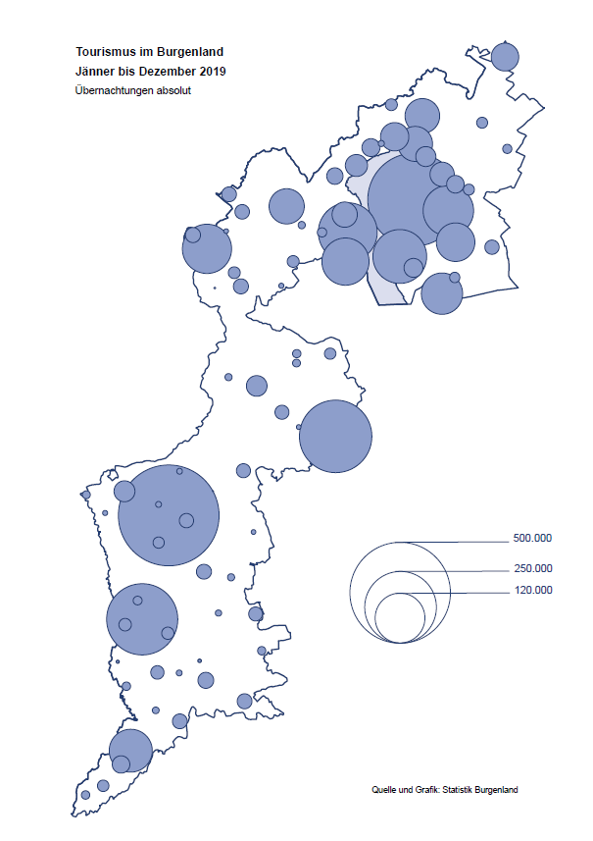

Bgld
Ankünfte nach Unterkunftsart |  |  |  |  |  |  |  | Übernachtungen nach Unterkunftsart |  |  |  |  |  |  |  | Daten für Grafik 2:
Dezember 2019 |  |  |  |  |  |  |  | Dezember 2019 |  |  |  |  |  |  |  |  | Monat | 2019 | 2018 | Ø 2008-2018 | 2018 | 2017 | 2016 | 2015 | 2014 | 2013 | 2012 | 2011 | 2010 | 2009 | 2008

Unterkunftsart | Ankünfte |  |  |  |  |  |  | Unterkunftsart | Übernachtungen |  |  |  |  |  |  |  |  | 3,144,232 | 3,050,564 | 2,942,791 | 3,050,564 | 3,092,657 | 3,084,025 | 2,914,691 | 2,912,637 | 2,853,243 | 2,938,655 | 2,933,357 | 2,911,034 | 2,866,984 | 2,812,852
 | Inländer |  | Ausländer |  | insgesamt |  |  |  | Inländer |  | Ausländer |  | insgesamt
 | 2018 | 2019 | 2018 | 2019 | 2018 | 2019 | % |  | 2018 | 2019 | 2018 | 2019 | 2018 | 2019 | % | Jänner | 1 | 142,561 | 145,246 | 133,615 | 145,246 | 145,386 | 144,674 | 134,038 | 133,981 | 132,179 | 136,230 | 128,519 | 131,684 | 122,258 | 115,574
 |  |  |  |  |  |  |  |  |  |  |  |  |  |  |  | Feber | 2 | 140,588 | 142,295 | 135,302 | 142,295 | 142,728 | 145,581 | 135,782 | 142,631 | 131,305 | 135,387 | 132,050 | 130,518 | 123,475 | 126,575
Burgenland | 41,196 | 45,305 | 7,591 | 10,222 | 48,787 | 55,527 | 13.8% | Burgenland | 120,300 | 129,554 | 17,114 | 21,477 | 137,414 | 151,031 | 9.9% | März | 3 | 163,253 | 168,732 | 153,629 | 168,732 | 155,317 | 173,021 | 148,988 | 147,200 | 164,265 | 148,907 | 139,865 | 155,416 | 138,932 | 149,276
Gewerbl. Beherbergungsbetrieb | 37,491 | 40,880 | 6,743 | 9,015 | 44,234 | 49,895 | 12.8% | Gewerbl. Beherbergungsbetrieb | 83,869 | 90,178 | 14,797 | 18,266 | 98,666 | 108,444 | 9.9% | April | 4 | 244,826 | 224,025 | 204,805 | 224,025 | 232,034 | 202,440 | 201,029 | 212,756 | 185,187 | 215,698 | 211,430 | 193,387 | 206,323 | 168,549
5/4-Stern | 30,930 | 34,585 | 4,822 | 6,691 | 35,752 | 41,276 | 15.5% | 5/4-Stern | 72,006 | 78,489 | 11,118 | 13,793 | 83,124 | 92,282 | 11.0% | Mai | 5 | 283,418 | 306,488 | 292,060 | 306,488 | 278,950 | 328,809 | 292,559 | 285,056 | 297,188 | 278,023 | 257,616 | 283,574 | 289,084 | 315,313
3-Stern | 5,713 | 5,690 | 1,700 | 2,113 | 7,413 | 7,803 | 5.3% | 3-Stern | 10,336 | 10,447 | 3,078 | 4,098 | 13,414 | 14,545 | 8.4% | Juni | 6 | 353,757 | 312,160 | 303,528 | 312,160 | 347,452 | 298,750 | 304,686 | 319,646 | 276,693 | 292,628 | 343,074 | 294,830 | 286,635 | 262,249
2/1-Stern | 848 | 605 | 221 | 211 | 1,069 | 816 | -23.7% | 2/1-Stern | 1,527 | 1,242 | 601 | 375 | 2,128 | 1,617 | -24.0% | Juli | 7 | 430,134 | 431,967 | 419,101 | 431,967 | 436,808 | 437,717 | 417,086 | 403,168 | 408,674 | 409,575 | 413,893 | 419,841 | 420,238 | 411,149
Privatquartier nicht auf Bauernhof | 636 | 854 | 298 | 455 | 934 | 1,309 | 40.1% | Privatquartier nicht auf Bauernhof | 1,106 | 1,504 | 533 | 843 | 1,639 | 2,347 | 43.2% | Aug | 8 | 513,292 | 486,508 | 504,986 | 486,508 | 503,565 | 510,434 | 483,048 | 494,104 | 488,499 | 519,743 | 517,405 | 525,560 | 512,657 | 513,324
Privatquartier auf Bauernhof | 120 | 107 | 21 | 33 | 141 | 140 | -0.7% | Privatquartier auf Bauernhof | 212 | 208 | 39 | 107 | 251 | 315 | 25.5% | Sept | 9 | 301,838 | 294,404 | 282,073 | 294,404 | 306,558 | 299,008 | 282,739 | 260,716 | 264,879 | 291,135 | 281,631 | 278,944 | 280,762 | 262,031
Campingplatz | 4 | 26 | 0 | 5 | 4 | 31 |  | Campingplatz | 16 | 44 | 0 | 5 | 16 | 49 |  | Okt | 10 | 225,667 | 217,367 | 210,252 | 217,367 | 218,450 | 217,470 | 203,272 | 206,019 | 203,858 | 211,959 | 211,883 | 214,636 | 205,217 | 202,645
Kurheim der Sozialvers.träger | 274 | 282 | 1 | 1 | 275 | 283 | 2.9% | Kurheim der Sozialvers.träger | 8,941 | 9,908 | 7 | 24 | 8,948 | 9,932 | 11.0% | Nov | 11 | 193,867 | 183,958 | 171,903 | 183,958 | 181,241 | 179,370 | 171,475 | 171,477 | 179,421 | 179,009 | 165,174 | 163,604 | 153,273 | 162,933
Private und öffentliche Kurheime | 1,497 | 1,679 | 10 | 12 | 1,507 | 1,691 | 12.2% | Private und öffentliche Kurheime | 23,348 | 24,704 | 101 | 150 | 23,449 | 24,854 | 6.0% | Dez | 12 | 151,031 | 137,414 | 131,535 | 137,414 | 144,168 | 146,751 | 139,989 | 135,883 | 121,095 | 120,361 | 130,817 | 119,040 | 128,130 | 123,234
Jugendherberge | 145 | 185 | 2 | 5 | 147 | 190 | 29.3% | Jugendherberge | 213 | 277 | 4 | 5 | 217 | 282 | 30.0%
Ferienwohnung, Ferienhaus | 956 | 1,201 | 480 | 652 | 1,436 | 1,853 | 29.0% | Ferienwohnung, Ferienhaus | 2,487 | 2,579 | 1,544 | 1,848 | 4,031 | 4,427 | 9.8% | Überschrift1: | Übernachtungen im Burgenland 2015
Sonstige Unterkunft | 73 | 91 | 36 | 44 | 109 | 135 | 23.9% | Sonstige Unterkunft | 108 | 152 | 89 | 229 | 197 | 381 | 93.4% | Überschrift2: | im Vergleich zu 2015 und Ø 2005-2015

Übernachtungen im Dezember nach Unterkunftsarten
Übernachtungen nach Monaten
 |  |  |  |  |  |  |  |  |  |  |  |  |  |  |  | Daten für Grafik 1:
 |  |  |  |  |  |  |  |  |  |  |  |  |  |  |  |  | 2019 | 2018
 |  |  |  |  |  |  |  |  |  |  |  |  |  |  |  | 5/4-Stern | 92,282 | 83,124
 |  |  |  |  |  |  |  |  |  |  |  |  |  |  |  | 3-Stern | 14,545 | 13,414
 |  |  |  |  |  |  |  |  |  |  |  |  |  |  |  | 2/1-Stern | 1,617 | 2,128
 |  |  |  |  |  |  |  |  |  |  |  |  |  |  |  | Privatquartier | 2,662 | 1,890
 |  |  |  |  |  |  |  |  |  |  |  |  |  |  |  | Campingplatz | 49 | 16
 |  |  |  |  |  |  |  |  |  |  |  |  |  |  |  | Kurheim, Erhol. | 34,786 | 32,397
 |  |  |  |  |  |  |  |  |  |  |  |  |  |  |  | Sonst. Unterk. | 5,090 | 4,445

 |  |  |  |  |  |  |  |  |  |  |  |  |  |  |  | Kontrolle | 151,031 | 137,414

6 |  |  |  |  |  |  |  |  | 7

Übernachtungen im Burgenland im November |  |  |  |  |  |  |  |  | Übernachtungen im Burgenland 2011
nach Unterkunftsarten |  |  |  |  |  |  |  |  | im Vergleich zu 2010 und Ø 2000-2010

Gemeinde20
Die 20 Gemeinden mit den meisten Übernachtungen
Dezember 2019

Gemeinde | Ankünfte |  |  | Übernachtungen
 | 2018 | 2019 | % | 2018 | 2019 | %

Bad Tatzmannsdorf | 8,679 | 9,359 | 7.8% | 38,396 | 41,708 | 8.6%
Stegersbach | 7,954 | 9,354 | 17.6% | 20,960 | 23,719 | 13.2%
Lutzmannsburg | 6,496 | 8,338 | 28.4% | 14,657 | 17,710 | 20.8%
Frauenkirchen | 5,531 | 6,037 | 9.1% | 10,056 | 10,794 | 7.3%
Bad Sauerbrunn | 1,059 | 1,019 | -3.8% | 8,963 | 8,561 | -4.5%
Rust | 1,875 | 2,347 | 25.2% | 6,326 | 6,791 | 7.4%
Jennersdorf | 2,385 | 3,001 | 25.8% | 5,000 | 5,554 | 11.1%
Parndorf | 2,815 | 4,130 | 46.7% | 3,914 | 5,467 | 39.7%
Sankt Andrä am Zicksee | 213 | 217 | 1.9% | 3,677 | 3,810 | 3.6%
Eisenstadt | 2,008 | 2,070 | 3.1% | 3,244 | 3,665 | 13.0%
Kittsee | 155 | 146 | -5.8% | 2,758 | 2,947 | 6.9%
Pamhagen | 425 | 484 | 13.9% | 2,121 | 2,199 | 3.7%
Neusiedl am See | 1,155 | 1,081 | -6.4% | 2,305 | 2,145 | -6.9%
Mönchhof | 44 | 214 |  | 145 | 1,038
Donnerskirchen | 43 | 397 |  | 278 | 878
Pinkafeld | 419 | 504 | 20.3% | 604 | 807 | 33.6%
Jois | 275 | 302 | 9.8% | 670 | 789 | 17.8%
Gols | 436 | 534 | 22.5% | 728 | 743 | 2.1%
Güssing | 249 | 289 | 16.1% | 480 | 668 | 39.2%
Neudörfl | 283 | 303 | 7.1% | 534 | 662 | 24.0%

Die 10 Gemeinden mit den meisten Übernachtungen im Dezember
 |  |  |  |  |  |  |  | Daten für Grafik: | 2018 | 2019 | 2018 | 2019
 |  |  |  |  |  |  | 1 | Bad Tatzmannsdorf | 38,396 | 41,708 | 172.8 | 179.4
 |  |  |  |  |  |  | 2 | Stegersbach | 20,960 | 23,719 | 94.3 | 102.0
 |  |  |  |  |  |  | 3 | Lutzmannsburg | 14,657 | 17,710 | 66.0 | 76.2
 |  |  |  |  |  |  | 4 | Frauenkirchen | 10,056 | 10,794 | 45.3 | 46.4
 |  |  |  |  |  |  | 5 | Bad Sauerbrunn | 8,963 | 8,561 | 40.3 | 36.8
 |  |  |  |  |  |  | 6 | Rust | 6,326 | 6,791 | 28.5 | 29.2
 |  |  |  |  |  |  | 7 | Jennersdorf | 5,000 | 5,554 | 22.5 | 23.9
 |  |  |  |  |  |  | 8 | Parndorf | 3,914 | 5,467 | 17.6 | 23.5
 |  |  |  |  |  |  | 9 | Sankt Andrä am Zicksee | 3,677 | 3,810 | 16.5 | 16.4
 |  |  |  |  |  |  | 10 | Eisenstadt | 3,244 | 3,665 | 14.6 | 15.8
 |  |  |  |  |  |  |  | restliche Gemeinden | 22,221 | 23,252 | 100.0 | 100.0

 |  |  |  |  |  |  |  | Insgesamt | 137,414 | 151,031

16

Karte InlAusl
